关系图
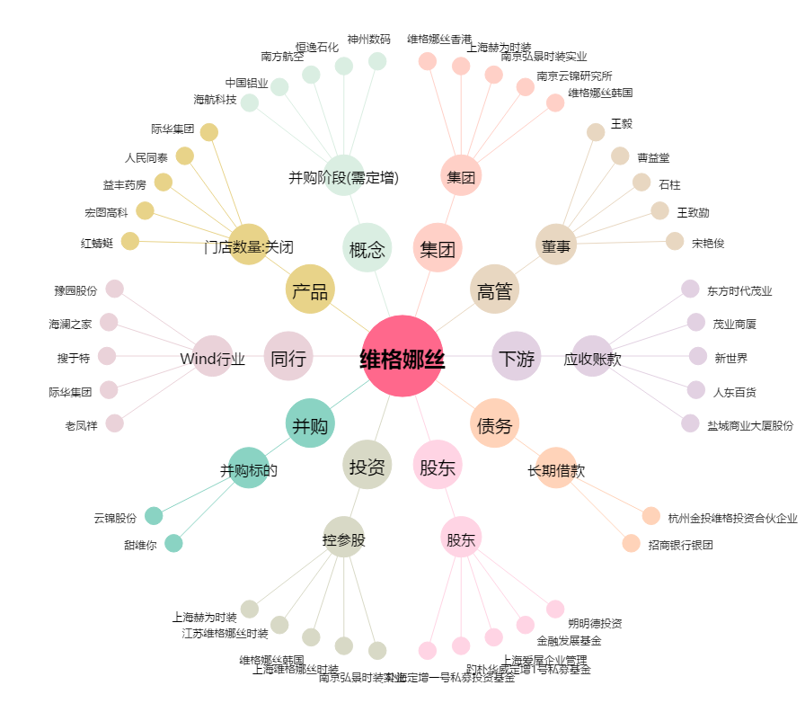
维格娜丝[603518.SH] - 关系概览图

